AM und Bildung
Arbeitsmarkt und Bildung in Wien
 | Dec-25

Arbeitsmarktdaten im Kontext von Bildungsabschlüssen:
Das mit Abstand höchste Arbeitslosigkeitsrisiko haben Personen, die keinen über die Pflichtschule hinausgehenden Bildungsabschluss vorweisen können.

Wichtige Arbeitsmarktdaten auf einen Blick

 |  |  | Veränd. zum Vorjahr
 | Bestand/Quote |  | absolut | in%

Arbeitslose Personen | 140,436 |  | 5,230 | 3.9%
Frauen | 58,064 |  | 3,905 | 7.2%
Männer *) | 82,372 |  | 1,325 | 1.6%
Unselbständig Beschäftigte | 926,073 |  | 6,611 | 0.7%
Frauen | 455,704 |  | 4,443 | 1.0%
Männer *) | 470,369 |  | 2,168 | 0.5%
Arbeitslosenquote - nationale Berechnung | 13.2% |  | 0.3% | -Punkte
Frauen | 11.3% |  | 0.6% | -Punkte
Männer *) | 14.9% |  | 0.1% | -Punkte

 | arbeitslose Personen |  | offene Stellen

 | Bestand | Anteil | Bestand | Anteil

Gesamt | 140,436 | 100% | 11,798 | 100%
maximal Pflichtschule | 66,262 | 47.2% | 4,390 | 37.2% | 47,2%
Lehre | 26,420 | 18.8% | 3,356 | 28.4% | 18,8%
Mittlere technisch-gewerbliche Schule | 888 | 0.6% | 24 | 0.2% | 66,0%
Mittlere kaufmännische Schule | 2,270 | 1.6% | 25 | 0.2% | 28,4%
sonstige mittlere Schule | 2,876 | 2.0% | 345 | 2.9%
Allgemeinbildende höhere Schule | 12,517 | 8.9% | 32 | 0.3%
Höhere technisch-gewerbliche Schule | 2,879 | 2.1% | 536 | 4.5%
Höhere kaufmännische Schule | 2,347 | 1.7% | 148 | 1.3%
sonstige höhere Schule | 3,842 | 2.7% | 1,815 | 15.4%
Akademie | 395 | 0.3% | 47 | 0.4%
Fachhochschule | 2,027 | 1.4% | 465 | 3.9%
Universität, Hochschule, Pädagogische Hochschule | 17,407 | 12.4% | 615 | 5.2%

47,2% der arbeitslosen Personen hat lediglich Pflichtschulausbildung, 18,8% verfügen über einen Lehrabschluss; in Summe weisen 66,0% aller arbeitslosen Personen maximal Lehrausbildung auf. Personen mit Lehrabschluss sind allerdings im Vorteil: 28,4% der (sofort verfügbaren) offenen Stellen verlangt diese Qualifikation.

Bestand arbeitsloser Personen nach Ausbildung und Geschlecht

 | Frauen N = 58.064 | Männer *) N = 82.372
Pflichtschule | 44.3% | 49.2%
Lehre | 15.1% | 21.5%
BMS | 4.9% | 3.9%
AHS | 9.8% | 8.3%
BHS | 6.9% | 6.1%
Uni, FH, Akademie | 18.8% | 10.8%

 |  |  |  |  | 49,2%
 |  |  |  |  | 44,3%
 |  |  |  |  | 15,1%
 |  |  |  |  | 21,5%

Bei der differenzierten Betrachtung arbeitsloser Personen nach Geschlecht zeigt sich ein geringer Unterschied beim Anteil von Personen mit Pflichtschulausbildung (Männer: 49,2%, Frauen: 44,3%), deutlicher ist der Unterschied jedoch beim Anteil von Personen mit Lehrabschluss: 15,1% der arbeitslosen Frauen, aber 21,5% der arbeitslosen Männer haben eine Lehrausbildung absolviert.

Arbeitslosenquote1 nach Ausbildung

 | Dez 25 | Dez 24 | ALQ-Gesamt | ALQ-Gesamt
Pflichtschulausbildung | 33.9% | 34.0% | 13.2% | 12.8%
Lehrausbildung | 13.1% | 12.7% | 13.2% | 12.8%
BMS | 8.7% | 8.6% | 13.2% | 12.8%
AHS | 9.9% | 9.6% | 13.2% | 12.8%
BHS | 7.9% | 7.3% | 13.2% | 12.8%
Akadem. Ausbildung, FH | 5.5% | 4.9% | 13.2% | 12.8%

Arbeitslosenquote1 nach Ausbildung im Zeitverlauf

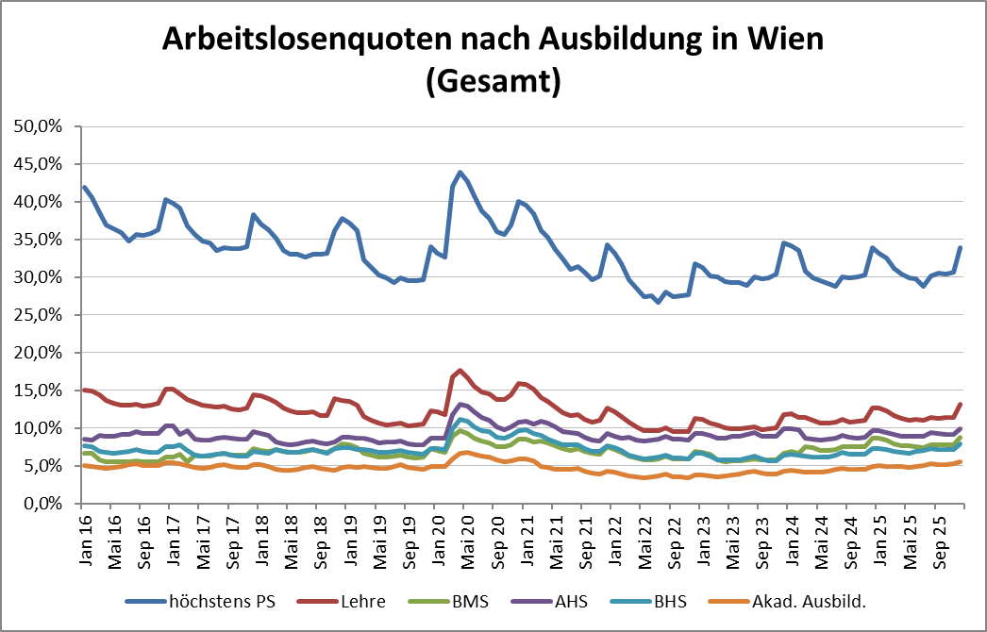

1 Vorgemerkte Arbeitslose einer Bildungsebene bezogen auf das Arbeitskräftepotential (Arbeitslose + unselbstständig Beschäftigte des Jahres) derselben Bildungsebene; die Gliederung der Beschäftigtenbasis nach Bildungsabschluss wurde nach Ergebnissen der Arbeitskräfteerhebung (unselbeständig Erwerbstätige nach LFK) errechnet

verwendete Abkürzungen:
AHS: Allgemeinbildende höhere Schule
BHS: Berufsbildende höhere Schule (Höhere technisch-gewerbliche Schule, Höhere kaufmännische Schule, Sonstige höhere Schule)
BMS: Berufsbildende mittlere Schule (Mittlere technisch-gewerbliche Schule, Mittlere kaufmännische Schule, Sonstige mittlere Schule)

*) Männer und Personen mit alternativem Geschlechtseintrag

